S01_01_11
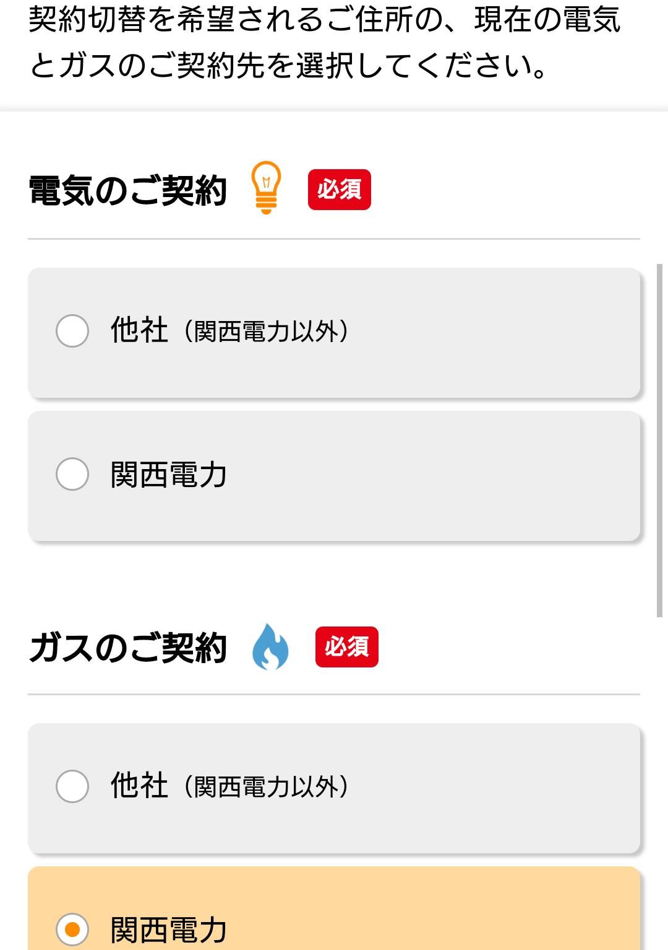
テストケースID | S01_01_11
大分類 | スマホ
小分類 | Android 5.0
ブラウザ | Chrome
テスト手法 | Appium

「電気のご契約」-「関西電力」ラジオボタンを選択する。

